상품제안서
커스텀 마그넷 세트(주문제작형) | 상품코드: S27483

 |  |  |  |  |  |  | 02-713-8555 | www.synergygift.co.kr
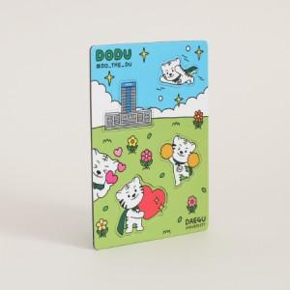

【상세/제작정보】 | <p><span style="font-size: 12pt;">* 마그넷 고정판 105*146mm</span><span id="husky_bookmark_end_1695777407128"></span><span style="font-size: 12pt;"> / 단면 풀컬러인쇄 포함&nbsp;</span></p><p><span style="font-size: 12pt;">* 모양 및 크기에 따라 금형비 추가될 수 있습니다 문의주세요&nbsp;</span></p><p><span style="font-size: 12pt;">&nbsp;(칼모양확인 후 추가비용 정확히 알 수 있습니다)</span></p>

【인쇄/포장옵션】 | 풀칼라 / OPP(비닐)

【공급단가】 | 수량 | 1,000~ | 2,000~ | 3,000~ | 5,000~ | 10,000~
*VAT별도 | 단가 | 2,360원 | 2,180원 | 1,920원 | 1,630원 | 1,510원

【상품 URL】 | https://www.synergygift.co.kr:443/src/goods_detail.php?gdno=27483

